상품제안서
데님 에코백 M자형 350 | 상품코드: S44627

 |  |  |  |  |  |  | 02-713-8555 | www.synergygift.co.kr
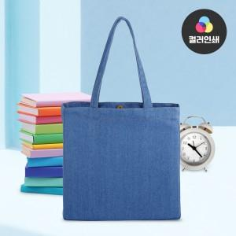

【상세/제작정보】 | <p><span style="font-size: 14pt;">※ 실크인쇄 양면 인쇄 진행시 디자인 다를경우 판비 25,000원(VAT별도) 추가 발생 됩니다.</span></p><p><span style="font-size: 14pt;">※ 컬러인쇄 기본 100x100mm 사이즈 내에서 진행시 비용으로 초과 사이즈 별도 문의 바랍니다.</span></p>

【인쇄/포장옵션】 | 실크, 풀칼라 / 포장불가능

【공급단가】 | 수량 | 50~ | 100~ | 500~ | 1,000~ | 3,000~
*VAT별도 | 단가 | 8,600원 | 8,350원 | 7,790원 | 7,600원 | 7,400원

【상품 URL】 | https://www.synergygift.co.kr:443/src/goods_detail.php?gdno=44627

